実施前
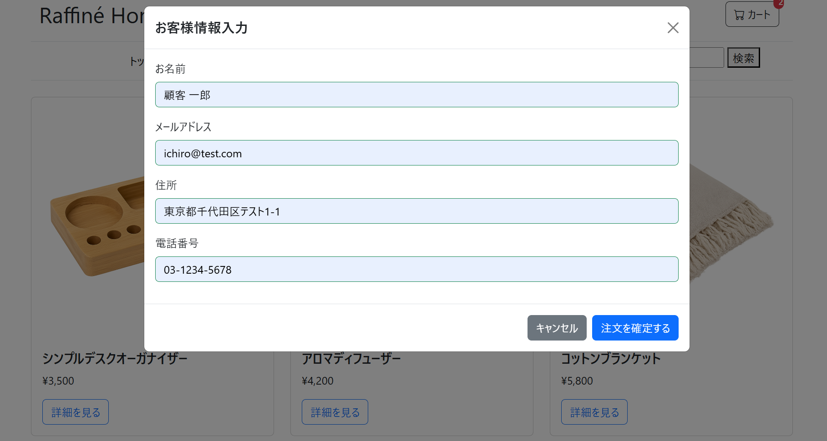
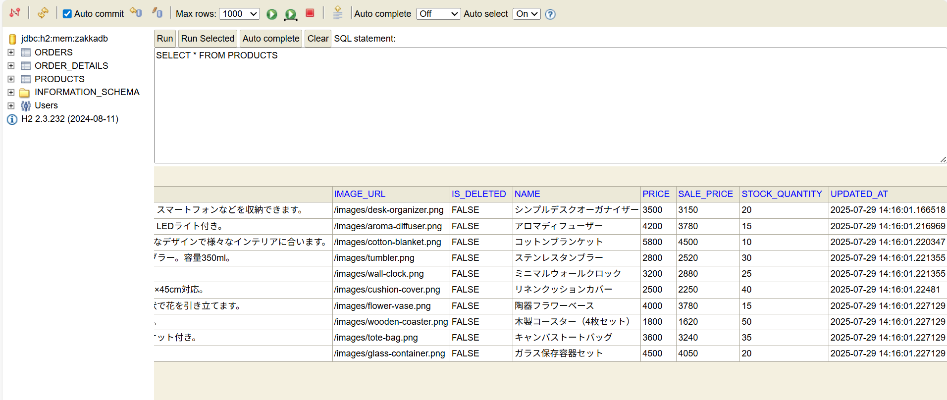
①
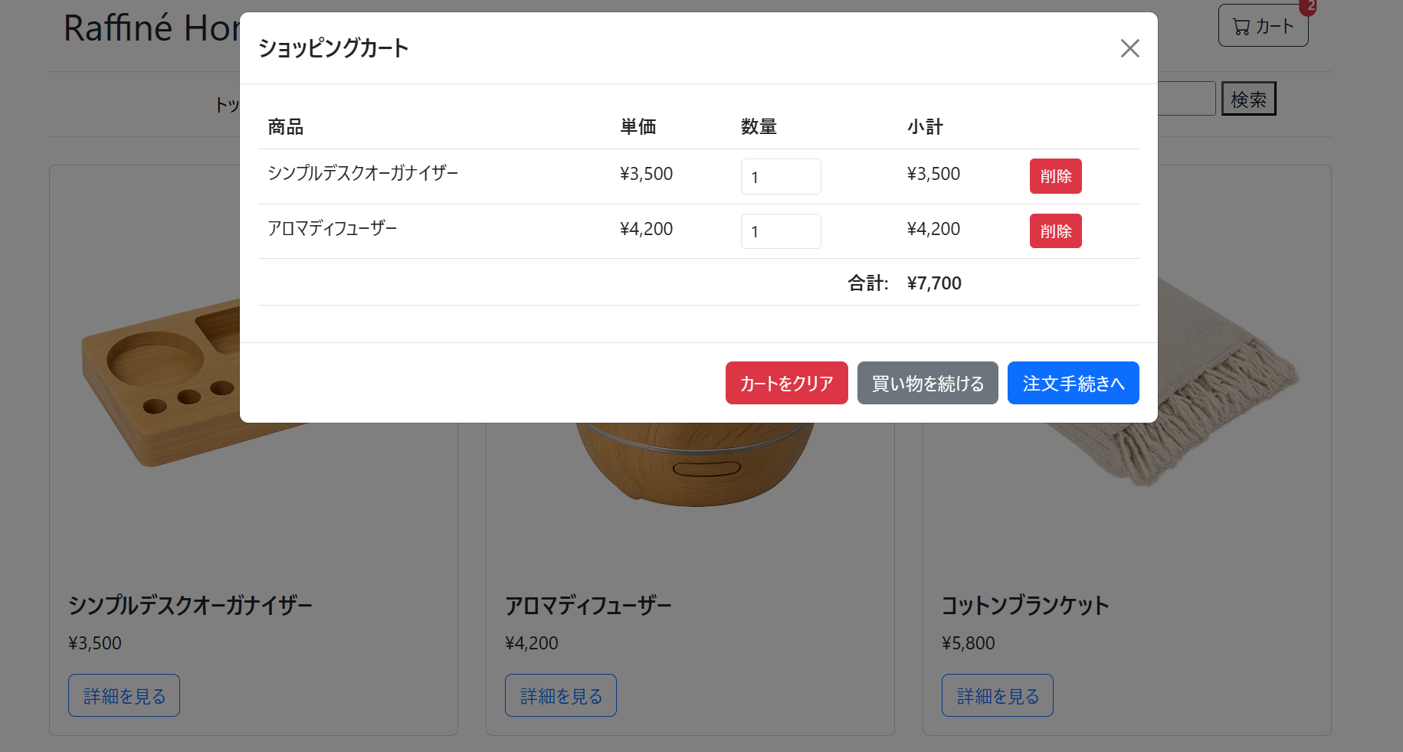

②

実施後
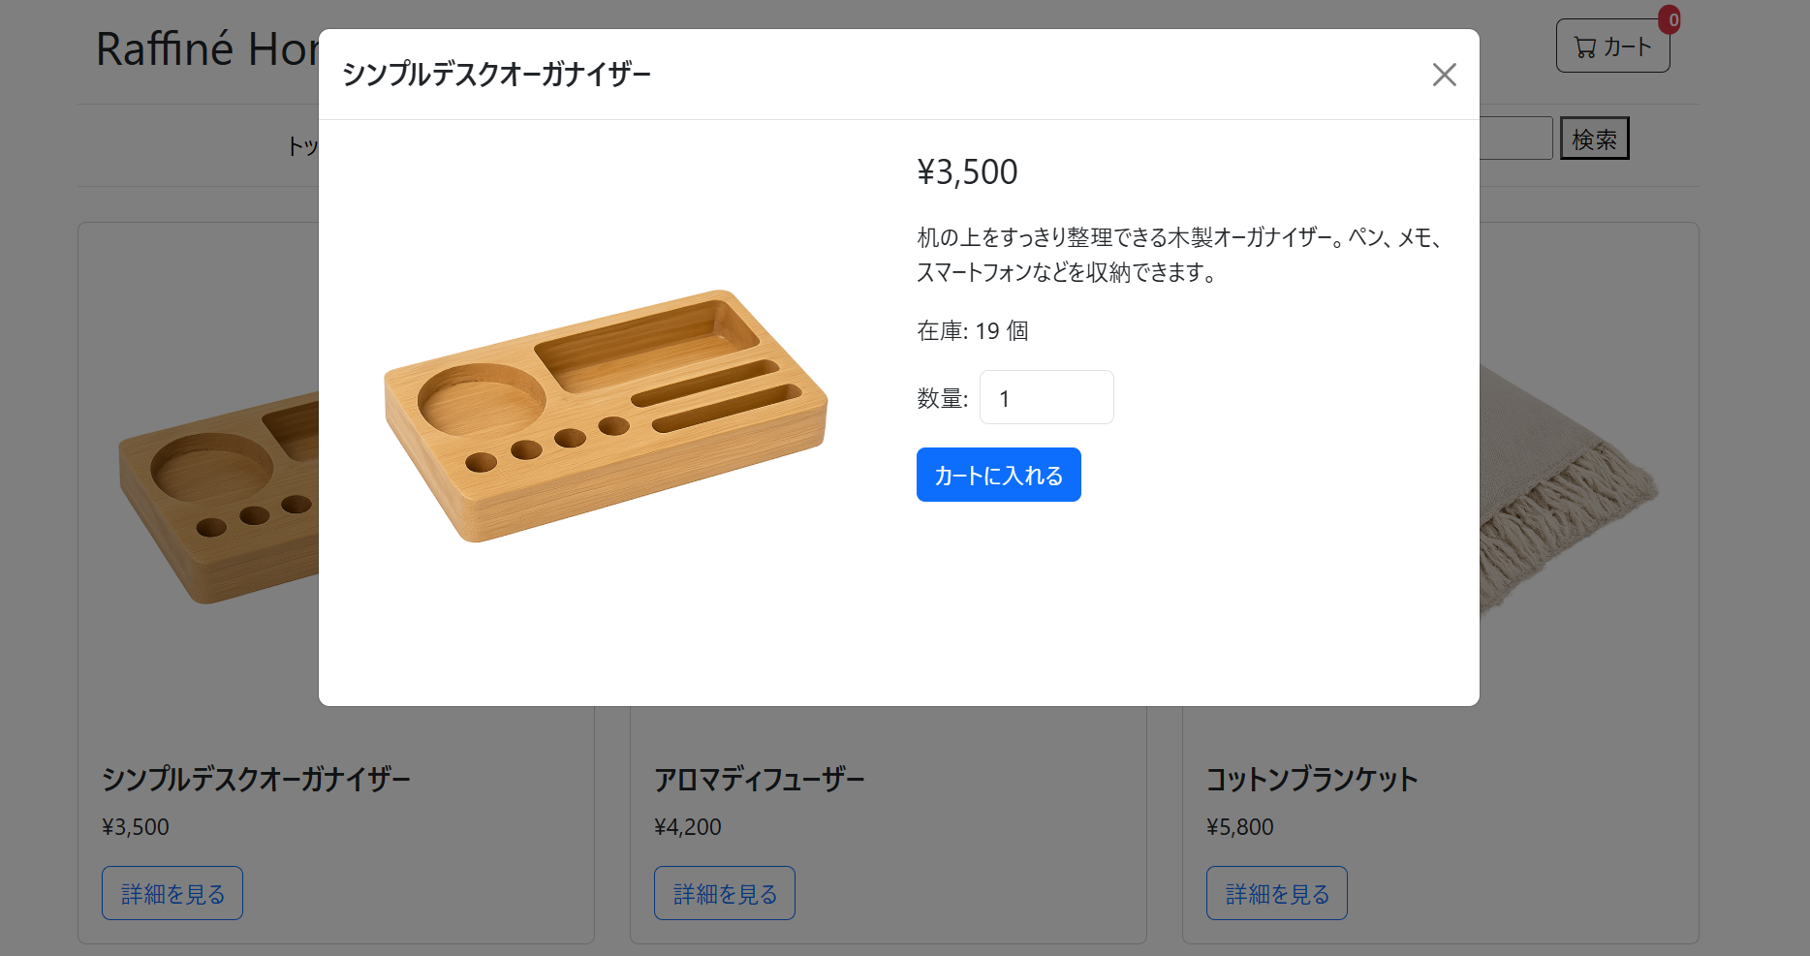
1. 顧客情報入力モーダルが閉じること。
2. 注文完了モーダル (orderCompleteModal) が表示されること。
3. 完了モーダルに「ご注文ありがとうございます」等のメッセージと、注文番号とご注文日時が表示されること。
4. カートアイコンのバッジが「0」になること。
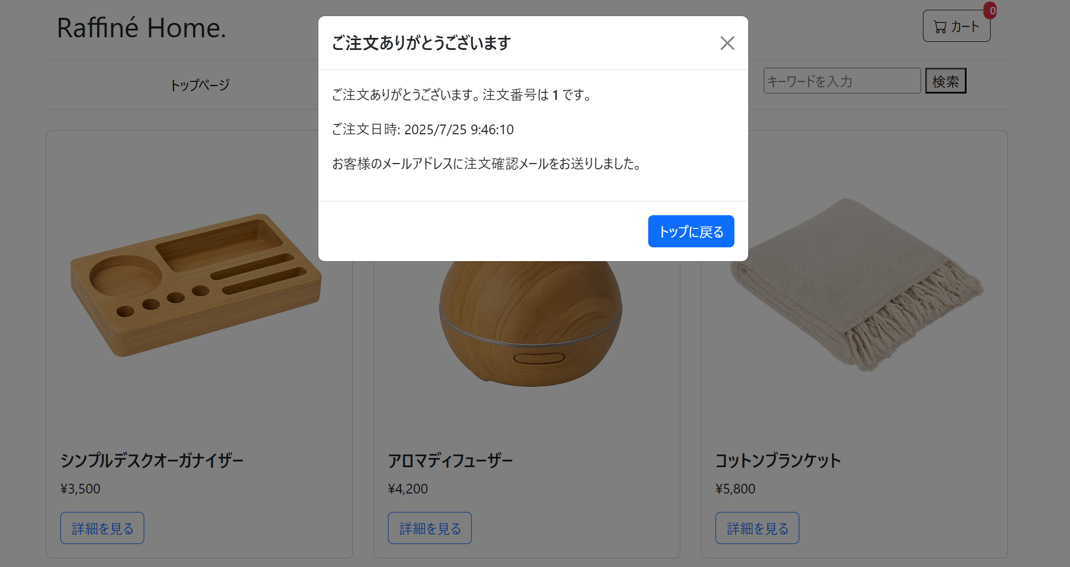

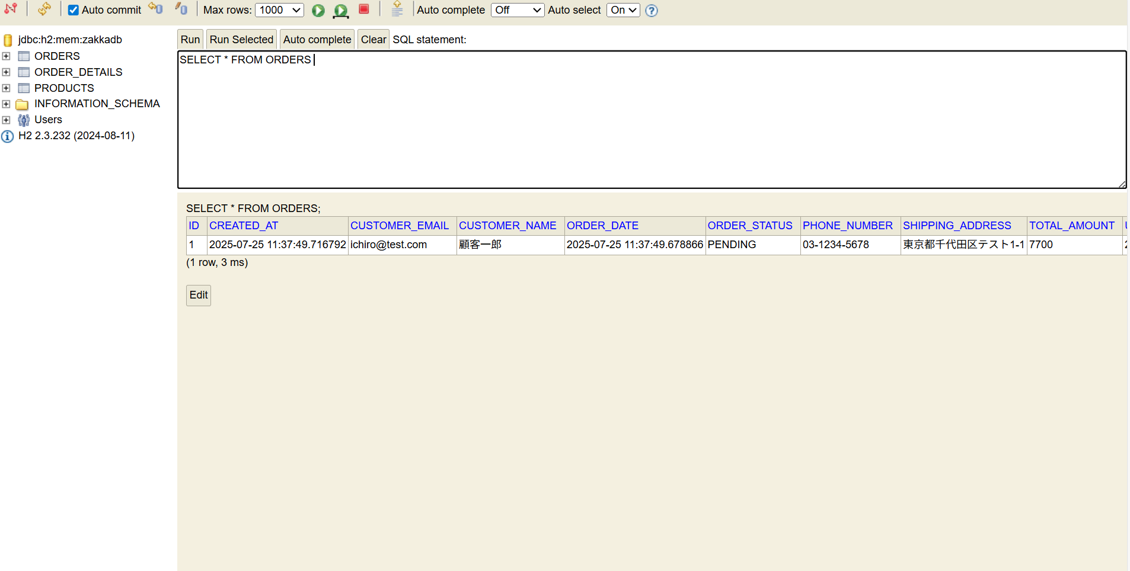
5. DBのordersテーブルに注文情報に対応する明細が保存されていること。

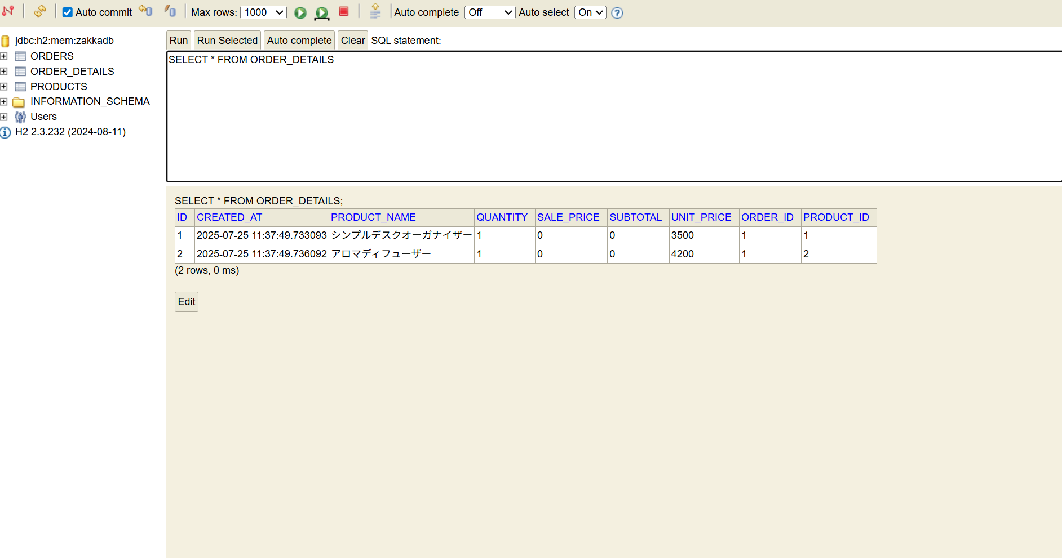
5. DBのorder_detailsテーブルに対応する明細が保存されていること。

6. DBのproductsテーブルで「アロマディフューザー（ウッド）」の在庫が1減っていること。
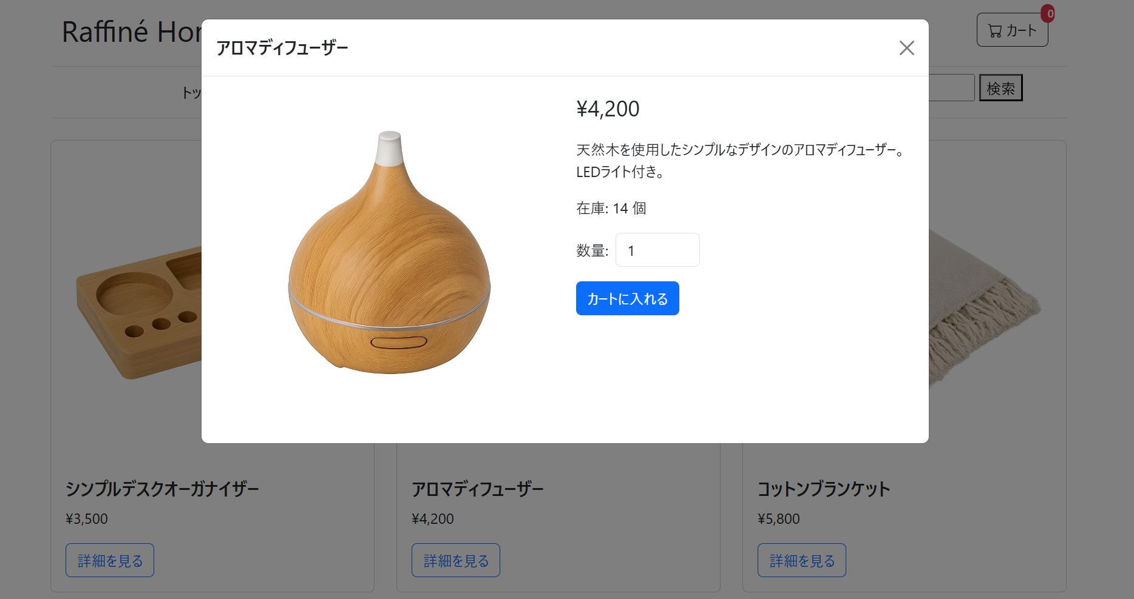

6. DBのproductsテーブルで「シンプルデスクオーガナイザー」の在庫が1減っていること。

